상품제안서
카카오 리틀프렌즈 아기 목욕가운 | 상품코드: S40167

 |  |  |  |  |  |  | 02-713-8555 | www.synergygift.co.kr
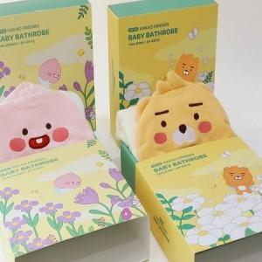

【상세/제작정보】 | <p><span style="font-size: 14pt;">※ 스티커규격 : 90*55mm</span>&nbsp;</p>

【인쇄/포장옵션】 | 스티커 / 종이케이스

【공급단가】 | 수량 | 20~ | 50~ | 100~ | 500~ | 1,000~
*VAT별도 | 라이언 | 17,300원 | 16,300원 | 15,700원 | 14,800원 | 14,600원
 | 어피치 | 17,300원 | 16,300원 | 15,700원 | 14,800원 | 14,600원

【상품 URL】 | https://www.synergygift.co.kr:443/src/goods_detail.php?gdno=40167

